Folha1
Conjunto de dados para 60 países da OMC
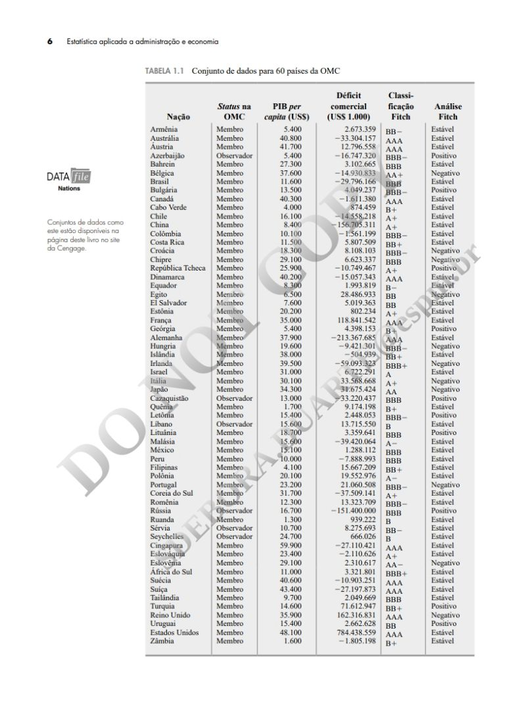
Elemento Amostral: Unidade sendo observada > no exemplo, é cada um dos países.
Elemento Amostral: Unidade sendo observada
Observação: conjunto das caracterísicas (variáveis) > Cada linha da planilha.
Caracterísiticas: são chamadas de variáveis > Colunas da planilha

Na observação, são registradas caracterísicas, por exemplo, Status, PIB, Déficit... As caracterísiticas são chamadas de variáveis e aparecem nas colunas da planilha.

Um conjunto de características é chamado de observação. Por exemplo, para o elemento amostral, "Austrália", sua observação é: Membro, 40.800 de PIB, -33 milhões de déficit... Cada linha da planilha representa uma observação.

